상품제안서
카카오프렌즈 필수 문구세트 춘식이 | 상품코드: S40036

 |  |  |  |  |  |  | 02-713-8555 | www.synergygift.co.kr
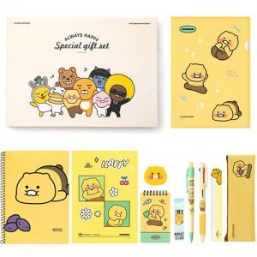

【상세/제작정보】 | <p><span style="font-size: 14pt;">※ 라벨지스티커(47*27mm) 무료</span></p>

【인쇄/포장옵션】 | 스티커 / 선물케이스

【공급단가】 | 수량 | 20~ | 50~ | 100~ | 500~ | 1,000~
*VAT별도 | 단가 | 17,800원 | 16,800원 | 16,250원 | 15,300원 | 14,900원

【상품 URL】 | https://www.synergygift.co.kr:443/src/goods_detail.php?gdno=40036

